COC beräkning
Antal läkarbesök per vårdgivare
 | Vårdgivare
Pat id | Läkare 1 | Läkare 2 | Läkare 3 | Läkare 4 | Läkare 5 | Läkare 6 | Läkare 7 | Läkare 8 | Läkare 9 | Läkare 10 | Läkare 11 | Läkare 12 | Läkare 13 | Läkare 14 | Läkare 15 | Läkare 16 | Läkare 17 | Läkare 18 | Läkare 19 | Läkare 20 | Läkare 21 | Läkare 22 | Läkare 23 | Läkare 24 | Läkare 25 | Total antal besök | Kvadratsumma | COC
18 | 2 |  |  |  | 5 |  |  |  |  |  |  |  | 1 |  | 1 |  |  | 1 |  |  |  |  |  |  |  | 10 | 32 | 0.24 | COC = | ((kvsum alla besök) - antal besök)) / (antal besök x (antal besök - 1))
67 |  |  |  |  |  |  | 2 |  |  | 2 |  | 2 | 1 |  |  |  |  |  |  |  |  |  |  |  |  | 7 | 13 | 0.14
84 |  |  |  |  |  |  |  |  |  |  |  |  |  |  |  |  |  | 1 | 3 |  |  |  |  |  | 8 | 12 | 74 | 0.47
96 |  |  | 2 |  |  | 8 |  |  |  |  |  |  |  |  |  |  |  |  |  |  |  |  |  |  |  | 10 | 68 | 0.64 |  |  | Formel i detta ex
102 |  |  |  |  |  |  |  |  |  |  |  |  |  |  |  |  | 3 | 3 |  |  |  |  |  |  |  | 6 | 18 | 0.40 |  | 1. Ta fram antal besök per vårdgivare för varje patient.
141 |  |  |  |  |  |  |  |  |  |  |  | 1 |  | 2 |  |  |  |  |  |  |  |  |  |  |  | 3 | 5 | 0.33 |  | 2. Beräkna totalt antal besök per patient. | SUMMA(B3:Z3)
162 |  | 3 |  |  |  |  |  | 1 |  |  |  |  |  |  |  | 1 |  |  |  |  |  |  |  |  |  | 5 | 11 | 0.30 |  | 3. Beräkna kvadratsumma på besöken hos patientens alla vårdgivare. | KVADRATSUMMA(B3:Z3)
170 |  |  |  |  |  |  |  |  |  |  |  |  |  |  | 5 |  |  |  |  |  |  |  |  |  |  | 5 | 25 | 1.00 |  | 4. Beräkna COC | (AB4-AA4)/(AA4*(AA4-1))
174 |  |  |  |  |  |  |  |  | 7 |  |  |  |  |  |  |  |  |  |  |  |  | 1 | 2 |  |  | 10 | 54 | 0.49
207 | 2 |  |  |  |  |  |  |  |  |  |  |  | 4 |  |  |  |  |  |  |  |  |  |  |  |  | 6 | 20 | 0.47 |  | Kopiera ned de tre formlerna för hela materialet
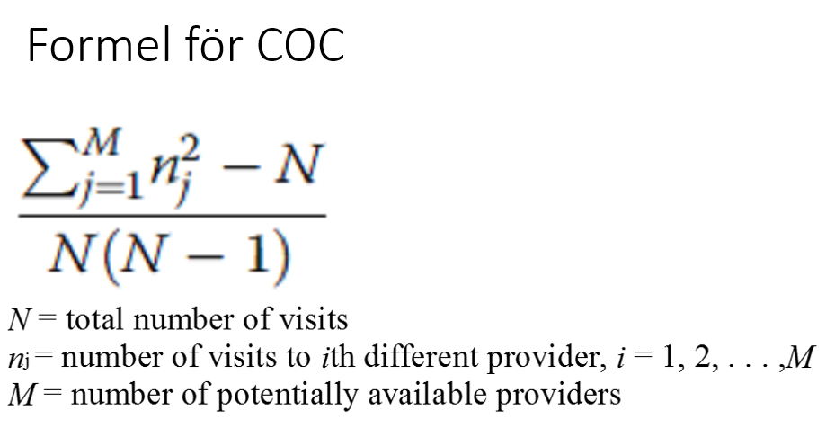
235 |  |  |  | 2 |  |  |  |  |  |  |  |  |  |  |  |  |  | 6 |  |  |  |  |  |  |  | 8 | 40 | 0.57
242 |  |  |  |  |  |  |  |  |  |  | 3 |  |  |  |  |  |  |  |  |  |  |  |  | 7 |  | 10 | 58 | 0.53
246 |  |  |  |  |  |  |  |  |  |  |  |  | 1 |  |  |  |  |  |  | 4 |  |  |  |  |  | 5 | 17 | 0.60
250 |  |  |  |  |  |  |  |  |  |  |  |  |  |  |  |  |  |  |  |  | 5 |  |  |  | 9 | 14 | 106 | 0.51
 | Exempel från Jönköping

